상품제안서
주방세제용기+리필+크린랩 아크릴2매입 수세미+크린랩 버블수세미 | 상품코드: F28893

 |  |  |  |  |  |  | 02-412-0044 | www.easy1.co.kr
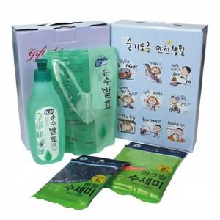

【상세/제작정보】 | 스티커 제작 및 부착 문의 케이스 이미지 선택 가능합니다 (상세 페이지 참조: 슬기로운 안전생활, 치매예방,어려운이웃,크라프트 무지)

【인쇄/포장옵션】 | / 포장불가능

【공급단가】 | 수량 | 100~ | 300~ | 500~ | 1,000~ | 3,000~
*VAT별도 | 단가 | 6,480원 | 6,370원 | 6,210원 | 6,100원 | 5,940원

【상품 URL】 | https://dev.easy1.co.kr:443/src/goods_detail.php?gdno=28893

